Sheet1
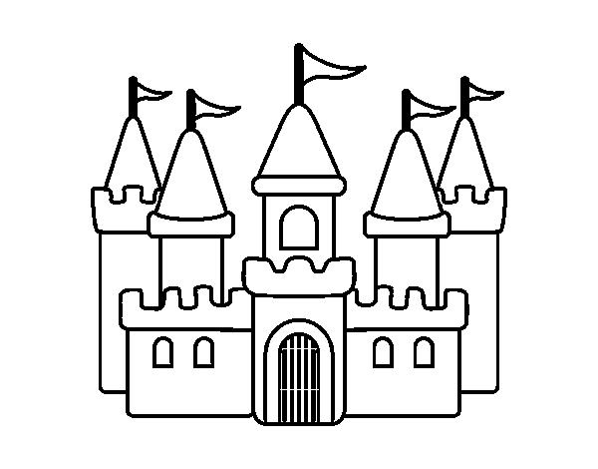
Casas | Texto

1 | Parabéns! Você pode avançar mais uma casa

2

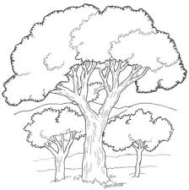
3 | Você está próximo ao grande lago (ou outro elemento proximo ao inicio). É um caminho perigoso Você precisa calcular bem seus passos por aqui
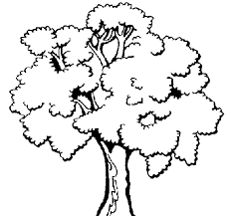

4

5

6 | Cuidado, logo a frente você terá um grande desafio. Em fraçao de minutos voce poderá perder uma grande chance

7 | Ops! Parece que essa nao foi uma boa jogada! Mas voce ainda tem um chance: Decifre o problema e podera aproveitar a sua chance, se errar voce votará duas casas. 20 corresponde a 1/2 do valor procurado. Qual é o valor procurado?

8

9 | Prepare-se! Você consguiu chegar até aqui, mas terá um grande desafio pela frente. Como eu disse antes, você precisará ser bom em calculos

10 | Boo Fight

11 | Parbéns! Você acaba de ganhar uma estrela. Use-a para trocar por dicas quando estiver lutando com um BOSS Fight

12 | Ops!Se deu mal nessa estratégia. Infelizmente terá que recuar 3 casas para repor suas energias. Aproveite para adquirir conhecimentos sobre sua localização

13 | Você está no meio da floreta. Nesta parte voce precisará ter bons conecimentos geográficos para nao se perder. Ai vai uma dica: O castelo que você procura fica no norte da floresta. Portanto siga para o norte, mas cuidado! O clima no norte pode ser gelado.

14

15 | Tem certeza que nao está perdido perdido na floresta? Só posso te deixar ficar aqui se me responder uma questão: Qual a maior floreta tropical do mundo? Se nao souber voce terá que voltar para o passo 12.


16

17 | Desculpa, mas agora voce nao vai passar aqui volte um passo.

18 | O Castelo fica ao norte da floresta. Vou te dar dica que pode ser util: hemisfério norte do planeta temos climas que chamamos de climas temperado. Isso significa que as estaçoes do ano sao bem definidas.

19 | Logo a frente voce terá um grande dasafio. Preciso saber se voce está prepardo. Me diga um pais do Norte com clima temperado. Se errar volte um passo.

20 | BOSS Fight

21 | Amigo, voce gosta de história? As histórias nessa parte da floresta sao assustadoras, poucas pessoas conseguem chegar ao castelo. O caminho é cheio de armadilhas. Conheça bem a História antes de se aventurar por aqui para nao cair nas armadilhas.

22 | Para te ajudar no próximo passo. A hitória é dividida em 5 periodos históris: Pré história, Antiguidade, Idade Média, Idade Moderna e Idade contmporanea. Mas por essa ajuda voce pagará um preço. Volte dois passos.

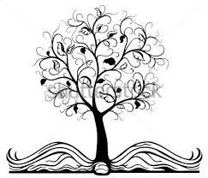
23 | Em qual periodo histórico vivemo? Ganhou uma estrela para ser usada quando voce enfrentar o BOSS Fight

24 | Sinto muito amigo, você caiu em uma armadilha. Terá que voltar ao inicio para recompor suas energias

25 | Uma estória assustadora deste lugar: Dizem que grandes guerras foram travadas aqui, humanos contra zumbis que queriam dominar o mundo. Mas isso é estória, na História também sabemos que houveram grandes guerras, entao me diga: Qaundo iniciou a Primeira Grade Guerra Mundial?

26 | Creio que voce enfrentará os guardioes do castelo. Para que voce nao perca a batalha Mostra que voce estudou sobe batlhas importantes: Quando os Portuguese chegaram no Brasil houve varias batalhas com os povos nativos da regiao. Quem eram essas pessoas? Se voce errar voce voltará dois passos

27

28 | Amigo, cuidado, voce está próximo do castelo. O BOSS Figth Guardiao ja te viu nas proximidades. Voce corre perigo. Use uma estrela para se proteger. Se voce nao tiver estrelas tera que voltar 3 casas.


29

30 | Final BOSS Fight

